海外- 2016峇里島
編號 | 年份 | 照片 | 說明 | 備註
1 | 2016民105年 | 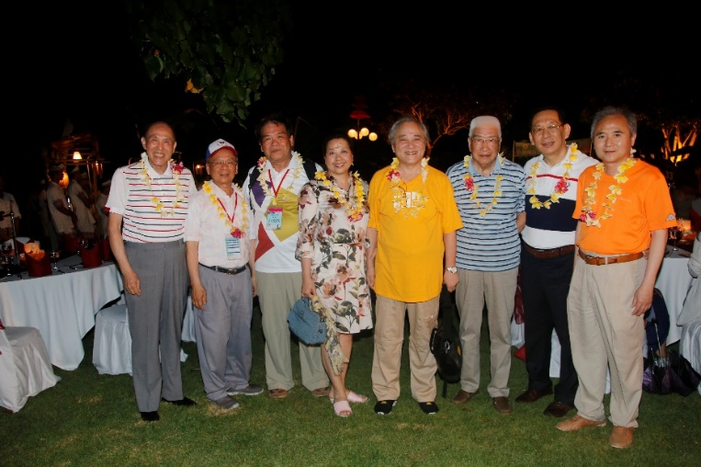 | 峇里島 - 晚宴董事長與董事、尚校長合影
2 | 2016民105年 | 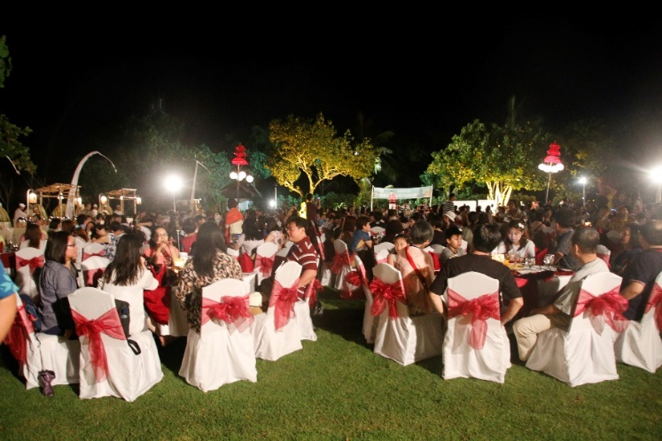 | 峇里島 - 晚宴
3 | 2016民105年 | 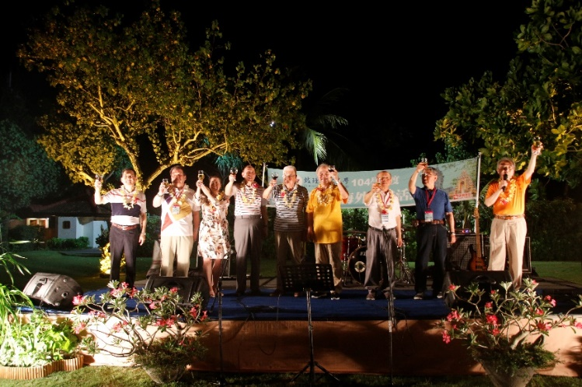 | 峇里島 - 晚宴敬酒
4 | 2016民105年 |  | 峇里島 - 晚宴

海外-2019北海道
編號 | 年份 | 照片 | 說明 | 備註
1 | 2019民108年 | 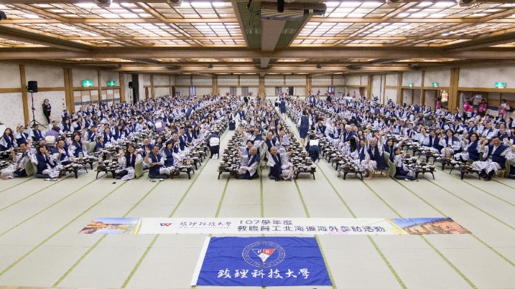 | 北海道 - 大會師參加人數545人
2 | 2019民108年 | 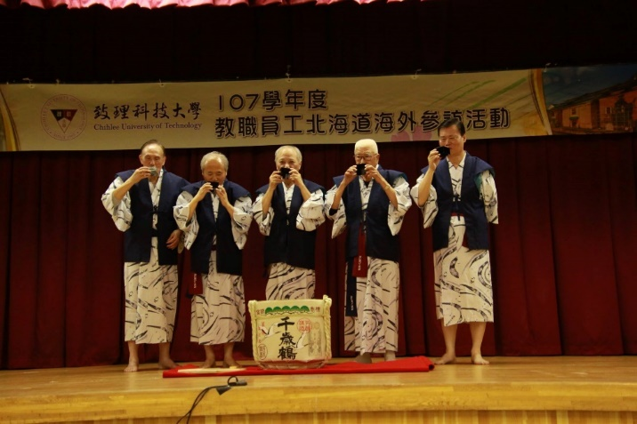 | 北海道 - 破酒儀式敬酒開席
3 | 2019民108年 | 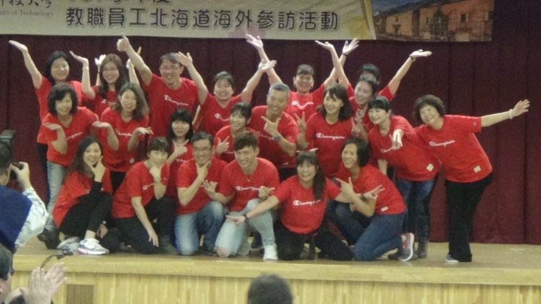 | 北海道 - 教職員工熱情表演
4 | 2019民108年 | 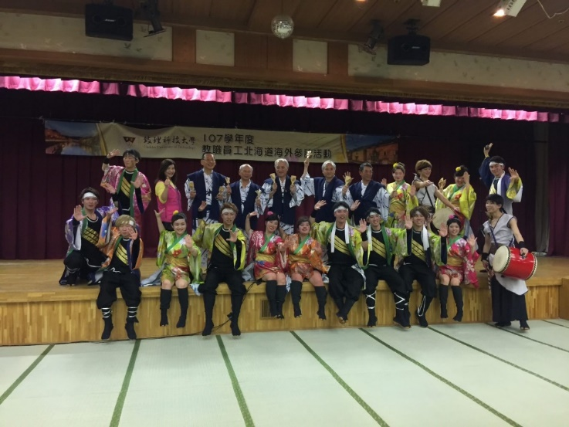 | 北海道 - Yosakol表演並邀請董事長、董事、校長一起同樂
5 | 2019民108年 | 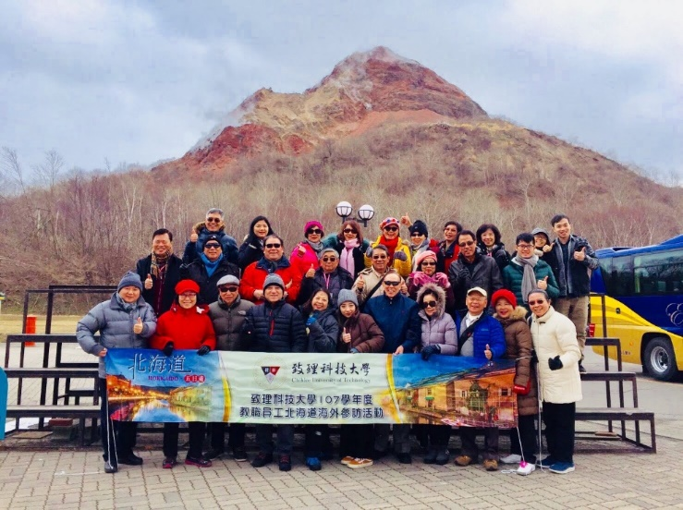 | 北海道 - 昭和新山合影
6 | 2019民108年 | 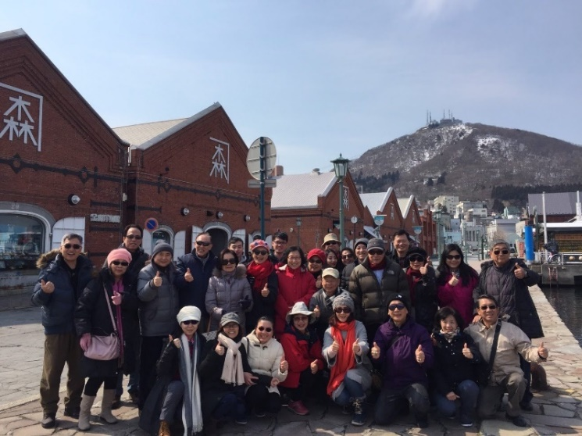 | 北海道 - 金森紅磚倉庫前合影

海外-2024九州
編號 | 年份 | 照片 | 說明 | 備註
1 | 2024民113年 | 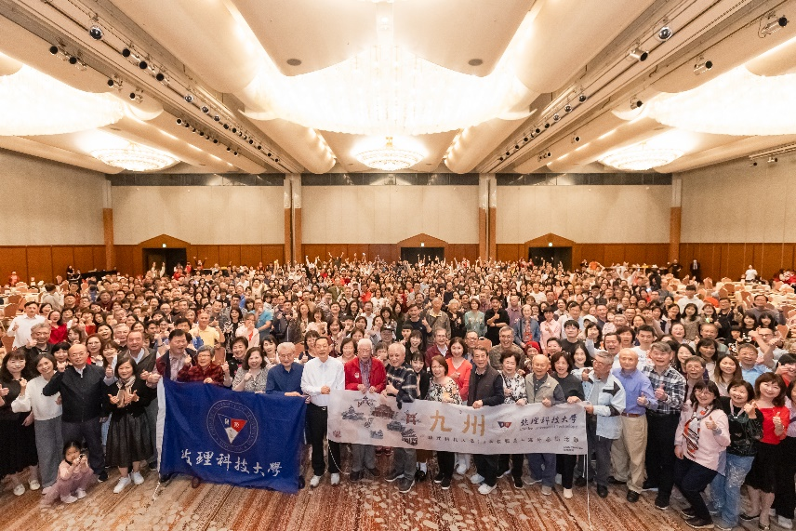 | 晚宴大合照
2 | 2024民113年 | 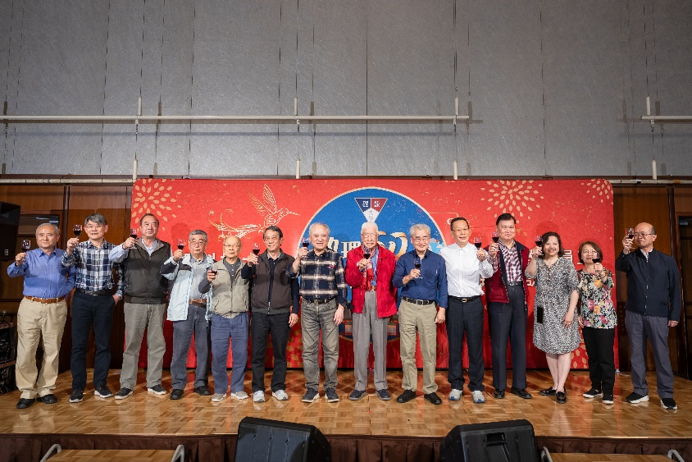 | 晚宴敬酒
3 | 2024民113年 | 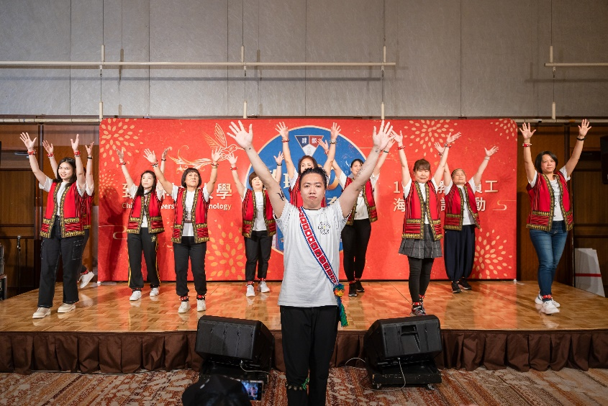 | 表演節目
4 | 2024民113年 | 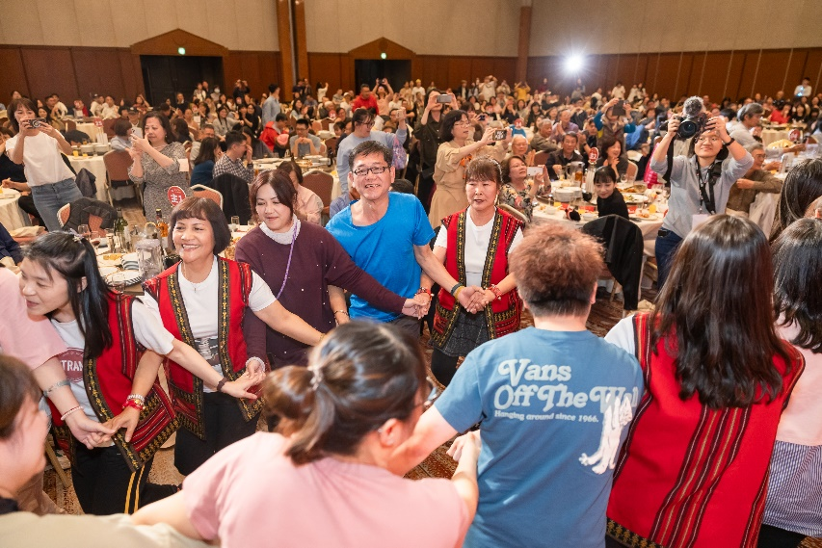 | 全體員工同歡
5 | 2024民113年 | 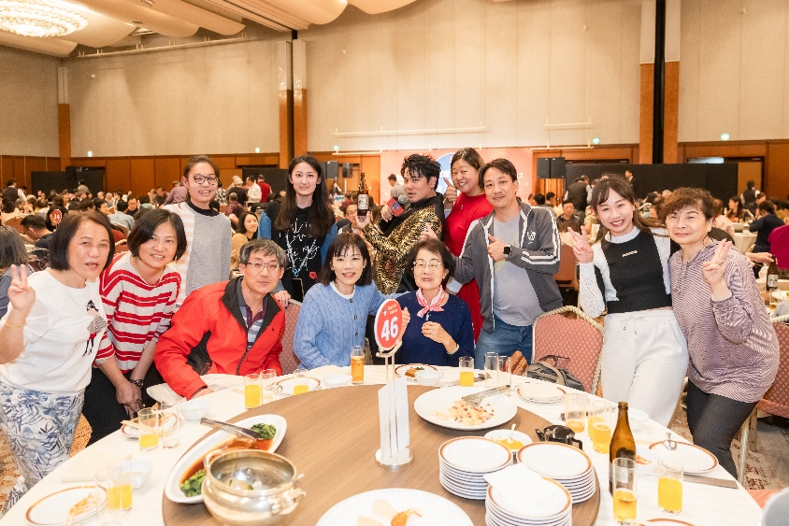 | 全體員工同歡
6 | 2024民113年 | 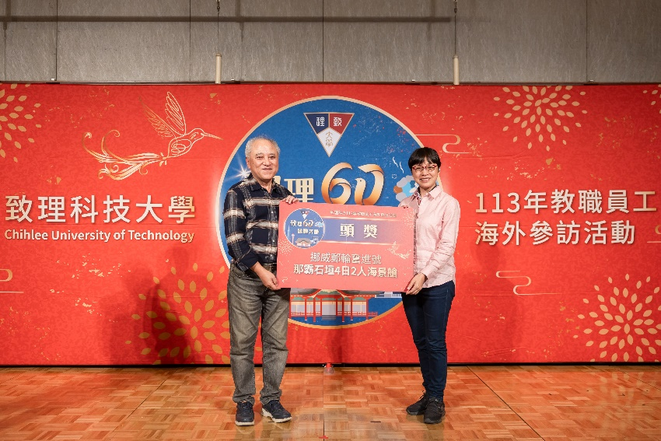 | 抽獎活動
7 | 2024民113年 | 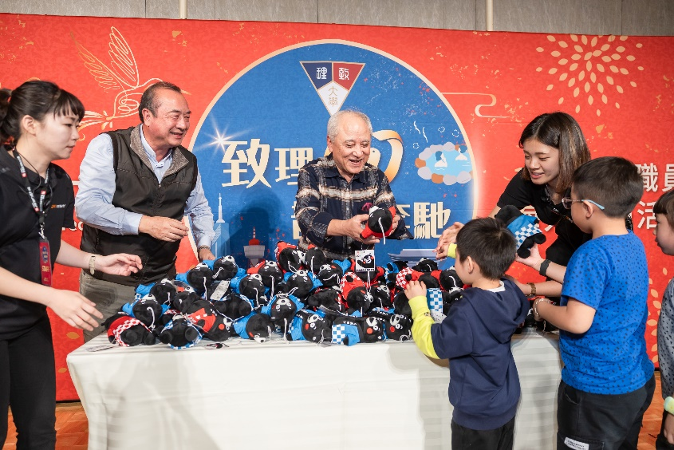 | 發送紀念小禮物

